Sheet1
S6406调光方案
一、规格参数
输入电压(V) |  | 功率(W) |  | 输出电流(mA) |  | 输出电压(V) |  | 功能 |  | 状态
95~264 |  | 18 |  | 260 |  | 60 |  | 三段调光 |  | 全亮--1/2亮--1/7亮

二、原理图
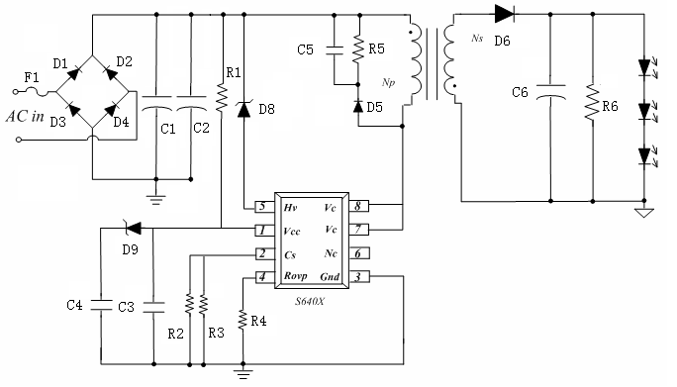

三、实物图
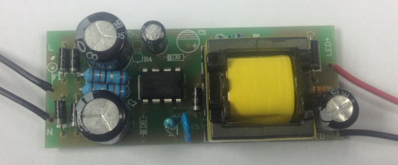 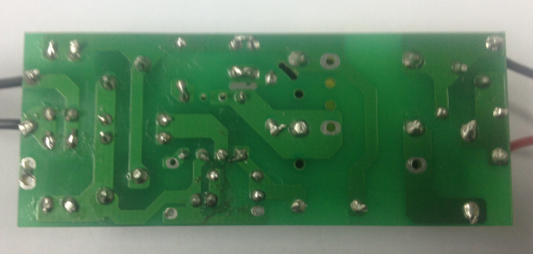
四、PCB图纸
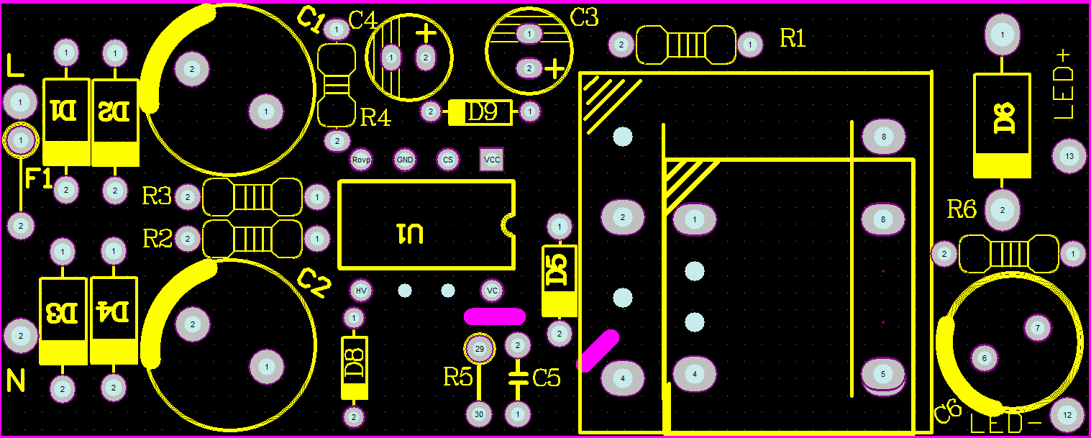 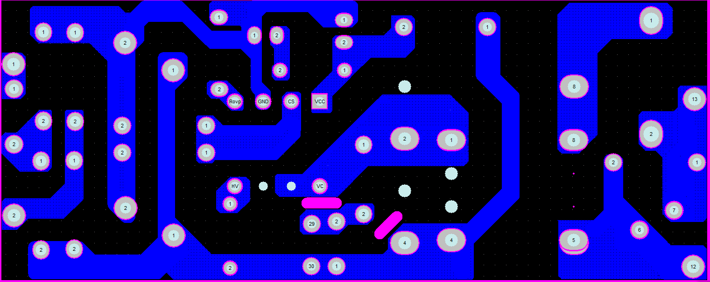
五、物料清单BOM
序号 | 物料名称 |  |  | 型号规格 |  |  |  |  |  | 用量 | 工位
1 | 电路板 |  |  | 64*25mm |  |  |  |  |  | 1
2 | 二极管 |  |  | IN4007 1A1000V |  |  |  |  |  | 5 | D1-D5
3 | 续流二极管 |  |  | SF28 2A/600V DO-41 |  |  |  |  |  | 1 | D6
 | 稳压管 |  |  | 12V 0.5W DO-35 |  |  |  |  |  | 1 | D8
 | 稳压管 |  |  | 4.3V 0.5W DO-35 |  |  |  |  |  | 1 | D9
4 | 高频变压器 |  |  | EF20卧式 LM=1.0mH NP=0.35*90TS NS=0.35*60TS |  |  |  |  |  | 1 | T1
5 | 电解电容 |  |  | 6.8UF/400V ±10%105℃ 10x13 |  |  |  |  |  | 2 | C1 C2
6 | 电解电容 |  |  | 4.7uF/25V±10% 105℃ 5x12 |  |  |  |  |  | 1 | C4
6 | 电解电容 |  |  | 1uF/50V ±10%105℃ 5x8 |  |  |  |  |  | 1 | C3
7 | 电解电容 |  |  | 47uF/100V±10% 8*12mm |  |  |  |  |  | 1 | C6
7 | 陶瓷电容 |  |  | 102 1KV ±10% |  |  |  |  |  | 1 | C5
8 | IC |  |  | S6406 DIP8 |  |  |  |  |  | 1 | U1
9 | 插件电阻 |  |  | 1.3R 1/4W ±1% |  |  |  |  |  | 2 | R2 R3
10 | 插件电阻 |  |  | 1.5M 1/2 ±5% |  |  |  |  |  | 1 | R1
11 | 插件电阻 |  |  | OPEN |  |  |  |  |  | 0 | R4
12 | 插件电阻 |  |  | 100K 1/4W ±5% |  |  |  |  |  | 1 | R5
12 | 插件电阻 |  |  | 82K 1/4W ±5% |  |  |  |  |  | 1 | R6
六、变压器绕法
项目 | 骨架 |  | NP | 线径 | 匝数 | Ns | 线径 | 匝数 | 电感量
参数 | EF20 |  | 2---->4 | ¢0.35mm | 90Ts | 8---->5 | ¢0.35 | 60Ts | 1mH±7% (@1Khz)

七、电气参数
项目 Vin | 第一段全亮 |  |  | 第二段1/2亮度 |  |  | 第三段1/7亮度 |  |  | Vout (V)
 | P （W） | I1 (mA) | 效率 (%) | P2 (W) | I2 (mA) | 效率 (%) | P3 (W) | I3 (mA) | 效率 (%)
95 | 17.5 | 250.3 | 85.8 | 9 | 129.6 | 86.4 | 2.8 | 38.9 | 83.4 | 60
110 | 18.1 | 260.9 | 86.5 | 9 | 130.9 | 87.3 | 2.8 | 38.4 | 82.3 | 60
150 | 18.1 | 263.7 | 87.4 | 9.1 | 132.6 | 87.4 | 2.9 | 38.1 | 78.8 | 60
180 | 18.2 | 264 | 87.0 | 9.1 | 132 | 87.0 | 3 | 38.6 | 77.2 | 60
220 | 18.1 | 262.2 | 86.9 | 9.2 | 131.8 | 86.0 | 3.1 | 39.6 | 76.6 | 60
240 | 18.3 | 262.4 | 86.0 | 9.2 | 132.1 | 86.2 | 3.2 | 40.3 | 75.6 | 60
264 | 18.5 | 263.3 | 85.4 | 9.3 | 132.3 | 85.4 | 3.4 | 41.1 | 72.5 | 60

